1GD-FR-0020
 |  |  |  |  |  | PROCESO DE GESTIÓN DOCUMENTAL |  |  |  |  |  |  |  |  | POLICÍA NACIONAL
Código:1GD-FR-0020
Fecha: 04/07/2018 |  |  |  |  |  | DIAGNÓSTICO INTEGRAL PARA LOS ARCHIVOS DE LA POLICÍA NACIONAL
Versión: 0

CIUDAD: Bogotá |  |  |  |  |  |  |  |  | FECHA ELABORACIÓN DEL DIAGNÓSTICO |  |  |  |  |  |  | 26 |  | 3 |  |  | 2024
RESPONSABLE DEL DILIGENCIAMIENTO: SUBINTENDENTE
A. IDENTIFICACIÓN
CÓDIGO Y NOMBRE DE LA UNIDAD: 4.14.26 ESMEB. ESCUELA DE POLICIA METROPOLITANA DE BOGOTA
FECHA DE CREACIÓN DE LA UNIDAD: 19 DE DICIEMBRE DE 2010 |  |  |  |  |  |  |  |  | ACTO ADMINISTRATIVO DE CREACIÓN DE LA UNIDAD: RESOLUCION N° 03770
DIRECCIÓN DE LA UNIDAD: TRANVERSAL 33 # 47A-35 SUR BARRIO FATIMA |  |  |  |  |  |  |  |  | ACTO ADMINISTRATIVO VIGENTE DE LA UNIDAD: RESOLUCION N° 03770
CORREO ELECTRÓNICO DE LA UNIDAD: esmeb.direc@policia.gov.co |  |  |  |  |  |  |  |  | TELÉFONO: 315900 EXT 20403 |  |  |  |  |  |  |  | IP:
A.1 DIRECTOR, COMANDANTE O JEFE DE LA UNIDAD:
NOMBRE:
GRADO: |  | TENIENTE CORONEL
CARGO: |  | DIRECTOR ESCUELA DE POLICÍA METROPOLITANA DE BOGOTÁ
TIEMPO EN EL CARGO:
A.2 ADMINISTRACIÓN DEL ARCHIVO
Jefe Grupo de Gestión Documental
NOMBRES Y APELLIDOS: |  |  |  |  |  |  |  |  | CAPACITACIÓN O CURSOS EN GESTIÓN DOCUMENTAL Y ARCHIVÍSTICA
GRADO: SUBINTENDENTE |  |  |  |  |  |  |  |  | 1 | CURSO DE ORGANIZACION DOCUMENTAL
CARGO: JEFE GESTION DOCUMENTAL ESMEB |  |  |  |  |  |  |  |  | 2 | No aplica
TIEMPO EN EL PROCESO DE GESTIÓN DOCUMENTAL |  |  |  |  |  |  |  |  | 3 | No aplica
TIEMPO EN LA INSTITUCIÓN |  |  |  |  |  |  |  |  | 4 | No aplica
CORREO INSTITUCIONAL |  |  |  |  |  |  |  |  | 5 | No aplica
No. |  |  |  |  |  |  |  |  | 6 | No aplica
No IP DE LA OFICINA Y/O GRUPO No Aplica |  |  |  |  |  |  |  |  | 7 | No aplica
CONDICIÓN MÉDICO LABORAL: |  |  |  |  |  |  |  |  | 8 | No aplica
Funciones del Jefe Grupo de Gestión Documental
1 | Supervisar el trámite en las ventanillas únicas de la documentación oficial a través de mecanismos para que se garantice el manejo expedito y controlado de la correspondencia.
2 | Verificar el cumplimiento a los lineamientos del proceso de gestión documental, respecto al control de registros para que se ejecuten las directrices y regulaciones de los entes competentes.
3 | Supervisar la ejecución del procedimiento archivo central con el fin de garantizar la disponibilidad e integridad de los activos de información para la consulta.
4 | Proyectar las modificaciones o actualizaciones de las tablas de retención documental cuando se requiera, para el trámite respectivo ante el comité de archivo de la unidad.
5 | Brindar la información que corresponda de acuerdo a la naturaleza del cargo, a quien la requiera, siguiendo los lineamientos de la normativa establecida, Implementar el sistema de gestión integral de acuerdo con los lineamientos institucionales, efectuando mejora continua en los procesos que lo requieran.
6 | Realizar las actividades establecidas en la gestión documental, aplicando la normativa vigente; Realizar las actividades establecidas para la implementación del sistema de gestión ambiental en la Policía Nacional; Guardar la reserva y confidencialidad de los documentos e información que sea de su conocimiento dentro del cumplimiento de sus funciones.
7 | Dar buen uso a los elementos asignados bajo su responsabilidad, con el fin de mantenerlos disponibles para el servicio; Las demás que le sean asignadas de acuerdo con la ley, los reglamentos o la naturaleza de su cargo.​
Responsable Archivo Central
NOMBRES Y APELLIDOS: |  |  |  |  |  |  |  |  | CAPACITACIÓN O CURSOS EN GESTIÓN DOCUMENTAL Y ARCHIVÍSTICA
GRADO: ADS 12 |  |  |  |  |  |  |  |  | 1 | TECNÓLOGA EN GESTIÓN DOCUMENTAL
CARGO: AUXILIAR DE ARCHIVO ESMEB |  |  |  |  |  |  |  |  | 2 | TÉCNICA EN ASISTENCIA EN ORGANIZACIÓN DE ARCHVO
TIEMPO EN EL PROCESO DE GESTIÓN DOCUMENTAL |  |  |  |  |  |  |  |  | 3 | ADMINISTRACIÓN DOCUMENTAL EN EL ENTORNO LABORAL
TIEMPO EN LA INSTITUCIÓN |  |  |  |  |  |  |  |  | 4 | LEGISLACIÓN DOCUMENTAL EN EL ENTORNO LABORAL
CORREO INSTITUCIONAL |  |  |  |  |  |  |  |  | 5 | ORGANIZACIÓN DOCUMENTAL EN EL ENTORNO LABORAL
No. CELULAR |  |  |  |  |  |  |  |  | 6 | No aplica
No IP DE LA OFICINA Y/O GRUPO : NO APLICA |  |  |  |  |  |  |  |  | 7 | No aplica
CONDICIÓN MÉDICO LABORAL: |  |  |  |  |  |  |  |  | 8 | No aplica
Funciones del Responsable Archivo Central
1 | Ejecutar los lineamientos establecidos para la revisión y organización de las transferencias documentales que son recibidas para garantizar la disponibilidad de la información cuando sea solicitada. Ejecutar los lineamientos establecidos para la revisión y organización de las transferencias documentales que son recibidas para garantizar la disponibilidad de la información cuando sea solicitada.
2 | Realizar el monitoreo de las condiciones medio ambientales establecidas para la conservación de la documentación en sus diferentes formatos para evitar la pérdida de información por contaminación del acervo documental.
3 | Brindar la información que corresponda de acuerdo a la naturaleza del cargo, a quien la requiera, siguiendo los lineamientos de la normativa establecida.
4 | Implementar el sistema de gestión integral de acuerdo con los lineamientos institucionales, efectuando mejora continua en los procesos que lo requieran.
5 | Realizar las actividades establecidas en la gestión documental, aplicando la normativa vigente.
6 | Realizar las actividades establecidas para la implementación del sistema de gestión ambiental en la Policía Nacional.
7 | Guardar la reserva y confidencialidad de los documentos e información que sea de su conocimiento dentro del cumplimiento de sus funciones.
TALENTO HUMANO
GRADO | APELLIDOS Y NOMBRES |  |  |  | CÉDULA | CARGO ACTUAL | No. De Celular | TIEMPO DE SERVICIO EN LA UNIDAD |  |  | TIEMPO EN EL PROCESO DE GESTIÓN DOCUMENTAL |  |  | NIVEL ACADÉMICO |  |  |  |  | CONDICIÓN MÉDICO LABORAL
 |  |  |  |  |  |  |  | Años | Meses | Días | Años | Meses | Días
SI |  |  |  |  |  | JEFE DE GESTIÓN DOCUMENTAL |  |  |  |  |  |  |  | TÉCNICO PROFESIONAL EN SERVICIO DE POLICÍA
ADS 12 |  |  |  |  |  | AUXILIAR DE ARCHIVO |  |  |  |  |  |  |  | TECNÓLOGO EN GESTIÓN DOCUMENTAL

A.3 NIVEL Y TIPO DE ARCHIVO
NIVEL DE LA UNIDAD |  |  |  |  | Asesor |  | Control |  | Operativo |  |  |  | Administrativo |  |  |  |  | Docente
 |  |  |  |  |  |  |  |  |  |  |  |  |  |  |  |  |  | x
JURISDICCIÓN |  |  |  |  | Dirección |  |  | Oficina Asesora |  |  | Región |  | Metropolitana |  | Departamento |  |  | Escuela de Policía |  |  |  | Centro de Instrucción
 |  |  |  |  |  |  |  |  |  |  |  |  |  |  |  |  |  | x
MISIÓN DE LA UNIDAD |  |  |  |  | La Escuela de Policía Metropolitana de Bogotá “Teniente Coronel Julián Ernesto Guevara Castro”, tiene como misión formar y capacitar integralmente el talento humano de la Policía Nacional de Colombia, a través del Proyecto Educativo Institucional, con el propósito de desarrollar competencias para el servicio de policía, con énfasis en el respeto de los convenios y tratados internacionales, y en cumplimiento de las funciones de docencia, investigación y proyección social, con el fin de contribuir a la satisfacción de las necesidades de seguridad y convivencia ciudadana.
...
B1. DATOS GENERALES Y UBICACIÓN DEL DEPÓSITO DE ARCHIVO
Cuenta con extintores CO2 (cuantos): |  |  |  |  |  |  | NO | Termohigrómetros |  |  |  |  | 1 | Puestos de Trabajo
Cuenta con extintores Multipropósito(cuantos): |  |  |  |  |  |  | 1 | Equipos de Computo |  |  |  |  | 2 | Teléfonos
Cuenta con extractores de aire (cuantos): |  |  |  |  |  |  | NO | Escáneres |  |  |  |  | 1 | Unidades de Conservación (Cajas)
Cuenta con sensores de movimiento: |  |  |  |  |  |  | NO | Impresoras |  |  |  |  | 1 | Unidades de Conservación (Carpetas)
Deshumidificadores |  |  |  |  |  |  | 1 | Fotocopiadoras |  |  |  |  |  | Equipos de Microfilmación
Otros, cuales?
EVIDENCIA FOTOGRÁFICA
SE DEBERÁ ANEXAR FOTOGRAFÍAS QUE DEN CUANTA DE LAS CONDICIONES TÉCNICAS MÍNIMAS QUE PRESENTA LA ESTRUCTURA DEL ARCHIVO, EQUIPAMIENTO Y MOBILIARIO, ESTANTERÍA, SEÑALÉTICA Y SEGURIDAD, LAS ÁREAS COLINDANTES Y EL ESTADO DE LA INFORMACIÓN ADMINISTRADA POR LA UNIDAD

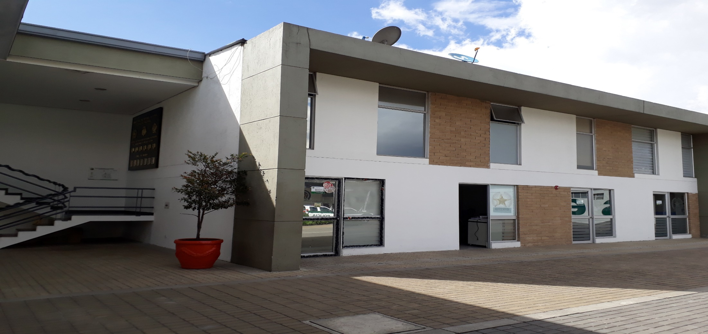
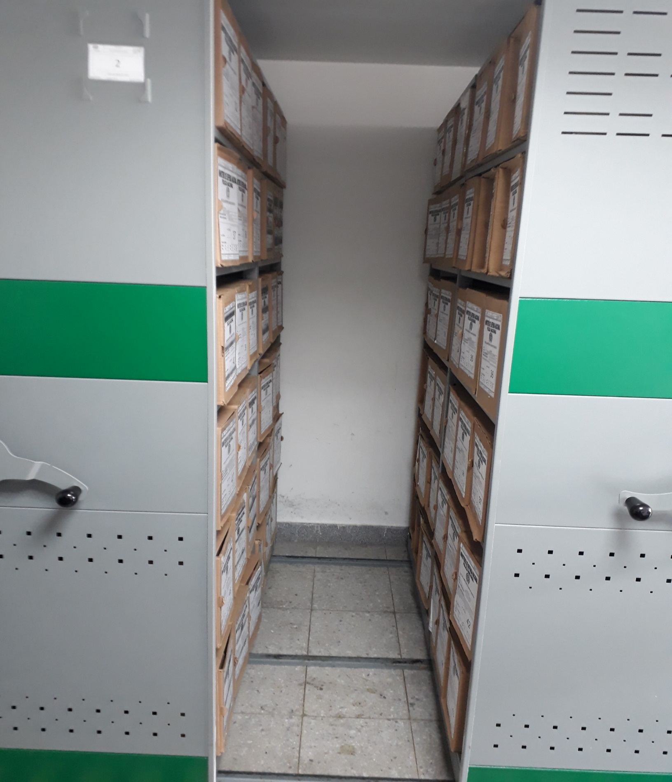

C. CARACTERÍSTICAS DE LA DOCUMENTACIÓN
IDENTIFICACIÓN DEL FONDO ACUMULDADO O DOCUMENTAL
UNIDAD POLICIAL |  |  |  |  |  | ESCUELA DE POLICÍA METROPOLITANA DE BOGOTA |  |  |  | DEPENDENCIA PRODUCTORA: |  |  |  | GESTIÓN DOCUMENTAL
ACERVO DOCUMENTAL
Fechas Extremas Acervo Documental |  |  |  |  | Cantidades de Unidades de Conservación Cajas |  | Cantidad Soporte Documental
...
B. Inspección y mantenimiento de sistemas de almacenamiento e instalaciones físicas |  |  |  |  |  | Archivo Central |  |  | Evaluar periódicamente el estado de conservación de los materiales constructivos de las instalaciones o edificio, estantería y mobiliario. |  |  | GS-2024-000911-ESMEB |  |  | Trimestral
C. Saneamiento ambiental: desinfección, desratización y desinsectación |  |  |  |  |  | Archivo Central |  |  | se identifican las fuentes de polvo , suciedad y se subsanan a tiempo , se adoptan medidas de seguridad industrial para los funcionarios, identificamos los focos de contaminación ,se realizan limpiezas periodicas ,procurando llevar todo en perfectas condiciones. |  |  | GS-2024-000913-ESMEB |  |  | MENSUAL
D. Monitoreo y control de condiciones ambientales |  |  |  |  |  | Archivo Central |  |  | Se controla en entorno climatico como la luz ,temperatura y humedad relativa ,ventilación y contaminantes logrando proteger Se lleva control detallado gracias a los Termohigometros evidenciando a tiempo cualquier cambio fuerte al interior del depósito, |  |  | GS-2024-000869-ESMEB |  |  | DIARIO
E. Almacenamiento y re-almacenamiento |  |  |  |  |  | Archivo Central |  |  | Las instalaciones del archivo central cuentan con 1 bodega con 6 archivadores rodantes. |  |  | GS-2024-000914-ESMEB |  |  | MENSUAL
F. Prevención de emergencias y atención de desastres. |  |  |  |  |  | Archivo Central |  |  | se cuenta con extintores y señalizacion, asi mismo se esta atento a las capacitaciones dadas desde seguridad y salud en el trabajo buscando siempre fortalecer y salvaguardar nuestro patrimonio documental |  |  |  |  |  | SEMESTRAL
PLAN DE CONSERVACIÓN PREVENTIVA
Programa |  |  |  |  |  | Clase de Archivo |  |  | Actividad |  |  | Evidencia |  |  | periodicidad |  |  |  |  | Observaciones
A. Preservación digitla a largo plazo |  |  |  |  |  | Archivo Central |  |  | se está comprometido con el uso adecuado de las herramientas tecnológicas ,como el uso del aplicativo GEPOL ,Donde se retroalimenta a los funcionarios , Asi mismo se aplica el mantenimiento preventivo y correctivo anual a la plataforma tecnológica conformada por el Sofware y Hardware que soporta el procedimiento y almacenamiento de la información
EVIDENCIA FOTOGRÁFICA
SE DEBERÁ ANEXAR FOTOGRAFÍAS QUE DEN CUANTA DE LAS CONDICIONES DE ORGANIZACIÓN, ADMINISTRACIÓN, CUSTODIA Y CONSERVACIÓN DE LOS ACERVOS DOCUMENTALES
Plan de conservación de preventiva
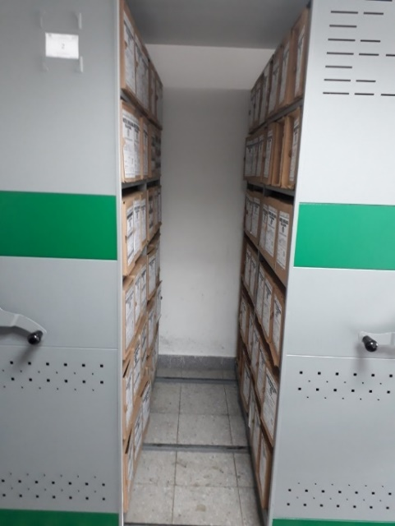
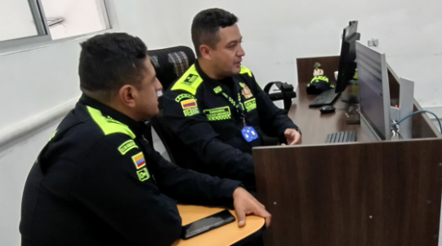
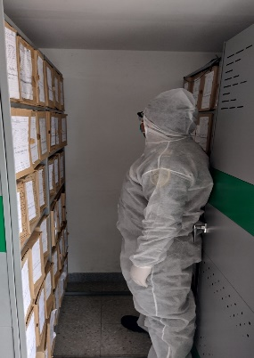
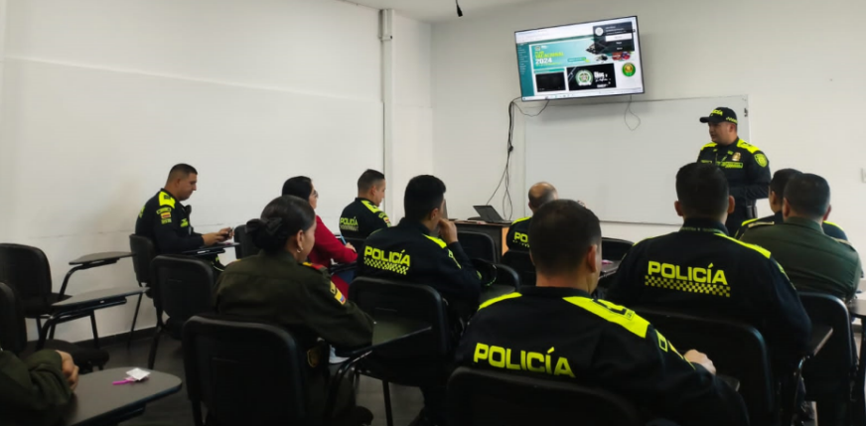

Fecha de Elaboración |  |  | 8 | 2 | 2024 |  | Fecha de Elaboración |  | 8 | 2 | 2024 |  |  |  | VISTO BUENO JEFE DE LA UNIDAD
Diagnostico Elaborado por: |  |  |  |  |  |  | Jefe Grupo de Gestión Documental |  |  |  |  |  |  |  | Comandante de Unidad |  | TENIENTE CORONEL
 |  |  | Grado Nombres y Apellidos |  |  |  |  |  | Grado Nombres y Apellidos |  |  |  |  |  |  | Grado Nombres y Apellidos

Firma |  |  |  |  |  |  | Firma |  |  |  |  |  |  |  |  | Firma

